MARCOM -ECUADOR
País | Imagen | 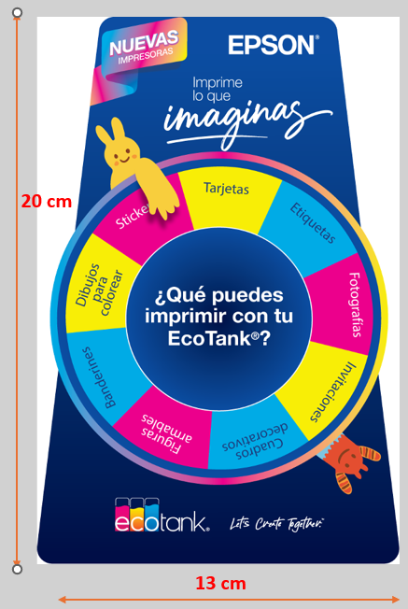 | 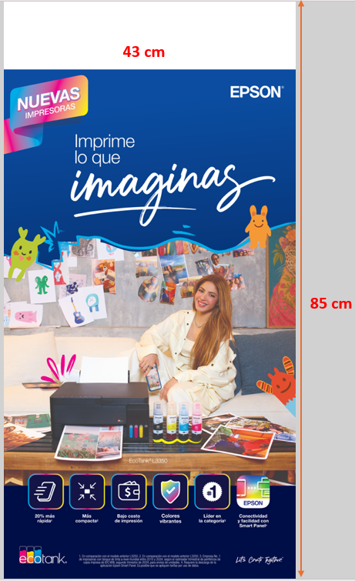 |  |  |  | 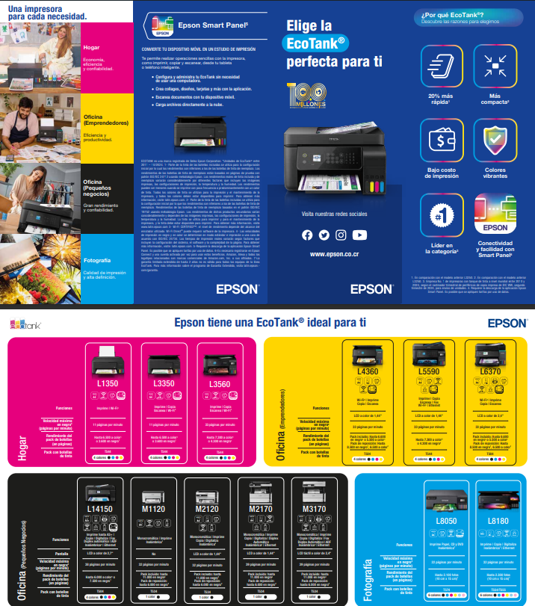 | 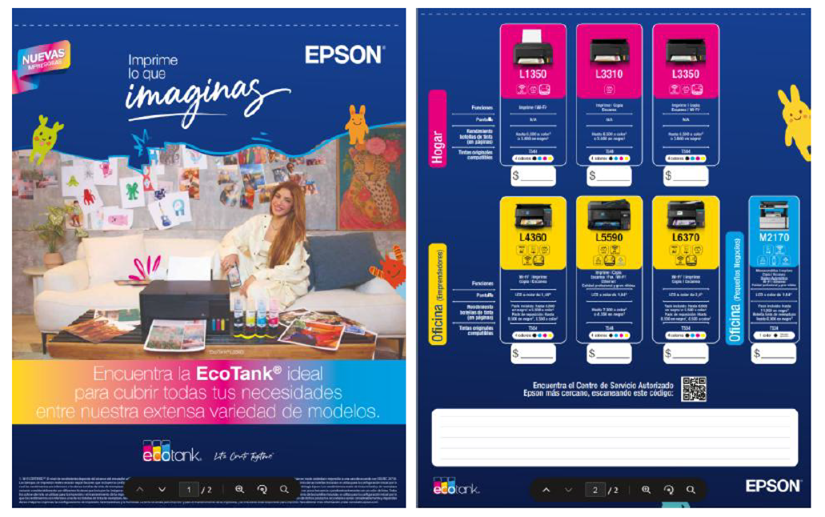 | 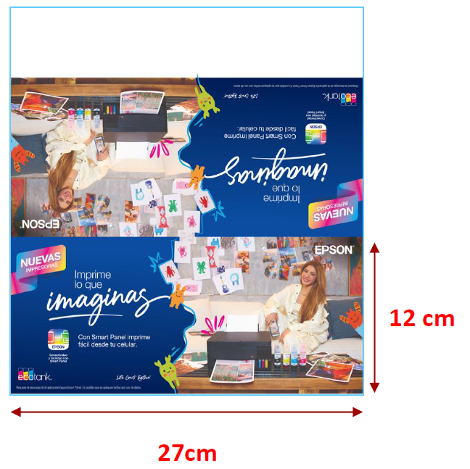 |  | 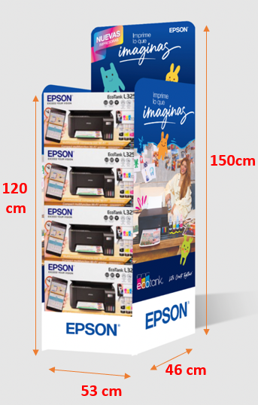 |  | 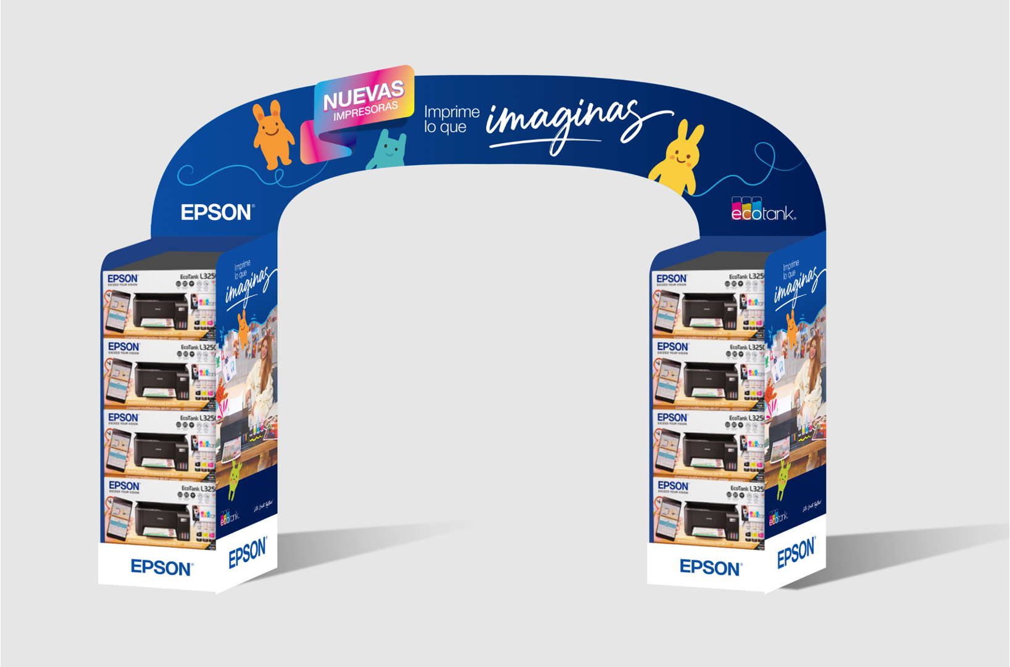 |  | 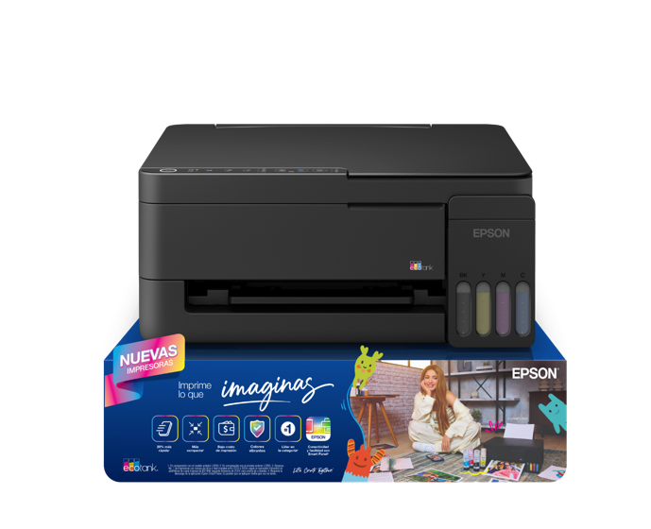
 | Descripción | Tendcard | Afiche | Roll-up | Dangler /Escudo 2 años de Garantía | Lines de Banderines (Cada linea tiene 10 banderines, es decir si solicitas 5 recibiras 50 banderines | Cuadriptico Impresión | Volante Cotizador | Hablador | GLORIFICADOR | Ruma Sola Nueva | Ruma Sola Rebrandeo | Kit Rumas con Arco Brandeo | Solo Arco Rebrandeo | Stand Desmontables Nuevos
Ecuador | QTY Retail | 245 | 50 | 2 | 400 | 0 | 2850 | 10000 |  | 22 |  | 7 | 8 | 5 | 17
 | QTY Canal Distry | 200 | 47 | 10 | 500 | 50 | 4850 | 20000 | 300 | 22 | 10 |  | 3 |  | 10
 | QTY Bodega |  |  |  |  |  |  |  |  |  | N.A.

TOTAL ECUADOR |  | 445 | 97 | 12 | 900 | 50 | 7700 | 30000 | 300 | 44 | 10 | 7 | 11 | 5 | 27
 |  |  |  |  |  |  |  |  |  |  |  |  |  |  | de esto se encarga lucky deacuerdo la cantidad 17 retail y 10 distry
 |  |  |  |  |  | CAMPAÑA HOME ECUADOR RETAIL

 |  |  |  |  |  | REFERENCIA |  | CANTIDAD | COMENTARIO |  | QUITO | GUAYAQUIL | CUENCA | SANTO DOMIMGO | MANABI | MACHALA
 |  |  |  |  |  | TENDCARD |  | 245 | ok |  | 88 | 101 | 14 | 14 | 14 | 14
 |  |  |  |  |  | AFICHE |  | 50 | ok |  | 18 | 21 | 3 | 3 | 3 | 3
 |  |  |  |  |  | DANGLER |  | 400 | ok |  | 140 | 165 | 24 | 24 | 24 | 24
 |  |  |  |  |  | CUADRIPTICO |  | 2850 | ok |  | 1005 | 1173 | 168 | 168 | 168 | 168
 |  |  |  |  |  | HABLADOR |  | 0 | ok
 |  |  |  |  |  | VOLANTE COTIZADOR |  | 10000 | PENDIENTE POR ENTREGAR |  | 3530 | 4118 | 588 | 588 | 588 | 588
 |  |  |  |  |  | GLORIFICADOR |  | 22 | ok |  | 8 | 10 | 1 | 1 | 1 | 1
 |  |  |  |  |  | ROLL UP |  | 2 | ok |  | 1 | 1
 |  |  |  |  |  | BANDERINES |  | 0 | ok
 |  |  |  |  |  | Ruma Rebrandeo |  | 7 | Danny enviara el cliente y calendario y contacto para entregar porque tambien estan en la bodega
 |  |  |  |  |  | Kit Rumas con arco rebrandeo |  | 8 | estan en la bodega solo hemos hecho 2 de retail, hasta que nos de las direcciones
 |  |  |  |  |  | Solo arco rebrandeo |  | 5 | estos 5 arcos los rebrandearemos cuando se acabe bts danny nos informara
 |  |  |  |  |  | Stand desmontables |  | 17 | ok |  | 6 | 7 | 1 | 1 | 1 | 1
 |  |  |  |  |  | CAMPAÑA HOME ECUADOR DISTRY

 |  |  |  |  |  | REFERENCIA |  | CANTIDAD | COMENTARIO |  | QUITO | GUAYAQUIL | CUENCA | SANTO DOMIMGO | MANABI | MACHALA
 |  |  |  |  |  | TENDCARD |  | 200 | ok |  | 60 | 60 | 20 | 20 | 20 | 20
 |  |  |  |  |  | AFICHE |  | 47 | ok |  | 12 | 11 | 6 | 6 | 6 | 6
 |  |  |  |  |  | DANGLER |  | 500 | ok |  | 150 | 150 | 50 | 50 | 50 | 50
 |  |  |  |  |  | CUADRIPTICO |  | 4850 | ok |  | 1,825 | 1,825 | 300 | 300 | 300 | 300
 |  |  |  |  |  | HABLADOR |  | 300 | ok |  | 90 | 90 | 30 | 30 | 30 | 30
 |  |  |  |  |  | VOLANTE COTIZADOR |  | 20000 | PENDIENTE POR ENTREGAR |  | 8,000 | 8,000 | 1,000 | 1,000 | 1,000 | 1,000
 |  |  |  |  |  | GLORIFICADOR |  | 22 | ok |  | 11 | 11 | 0 | 0 | 0 | 0
 |  |  |  |  |  | ROLL UP |  | 10 | ok |  | 3 | 3 | 1 | 1 | 1 | 1
 |  |  |  |  |  | BANDERINES |  | 50 | llego una version de tintas |  | 15 | 15 | 5 | 5 | 5 | 5
 |  |  |  |  |  | Ruma sola nueva |  | 10 | Se envio las direcciones para que enviaran las 10 rumas
 |  |  |  |  |  | Kit Rumas con arco rebrandeo |  | 3 | los 3 de canal se esta haciendo el rebrandeo en cada canal,
 |  |  |  |  |  | Stand desmontables |  | 10 |  |  | 4 | 2 | 1 | 1 | 1 | 1

